Sheet1
1 | メニュー登録とシステム設定の画面に遷移しない
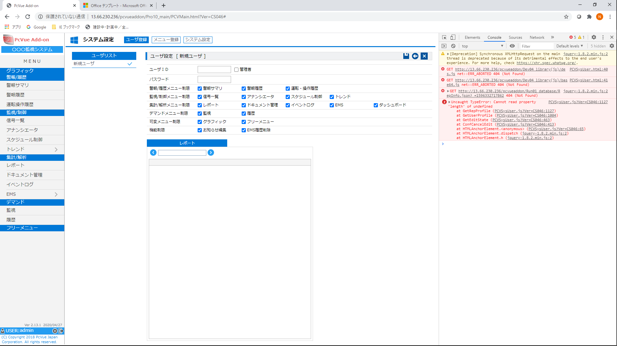

2 | ユーザ登録が出来ない
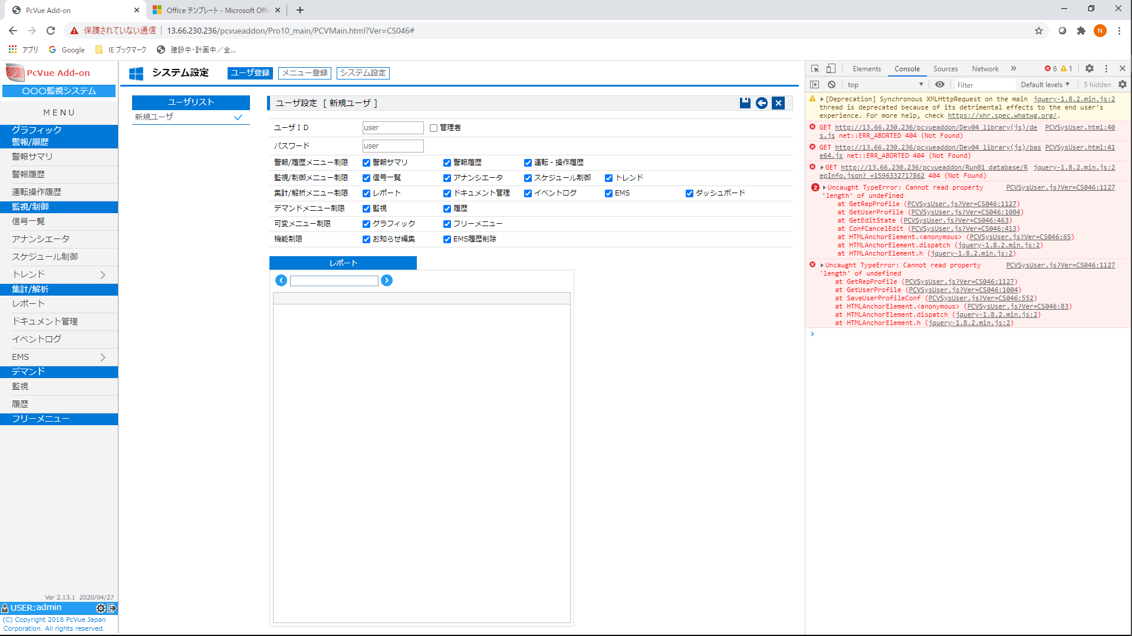

3 | システム設定に入ると、他のメニューに遷移できない。ページを更新してお知らせページに行くと可能
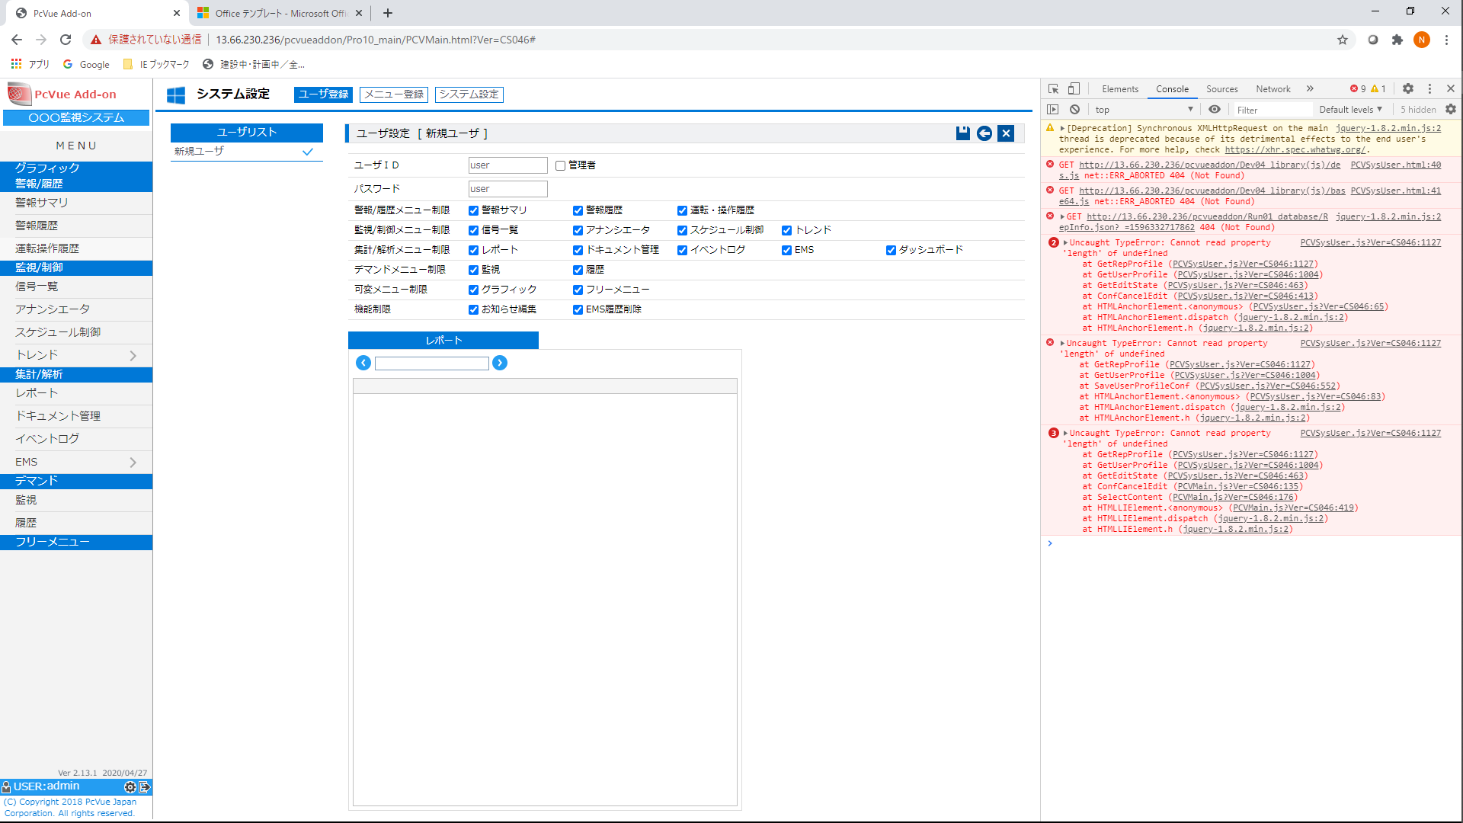

4 | ダッシュボードメニューがない
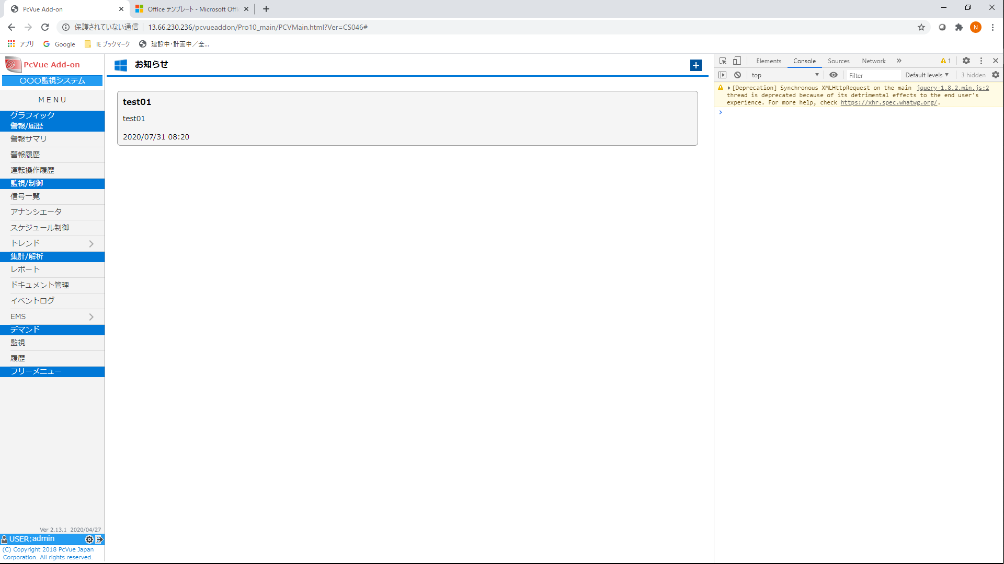

5 | トレンドパネルの実装
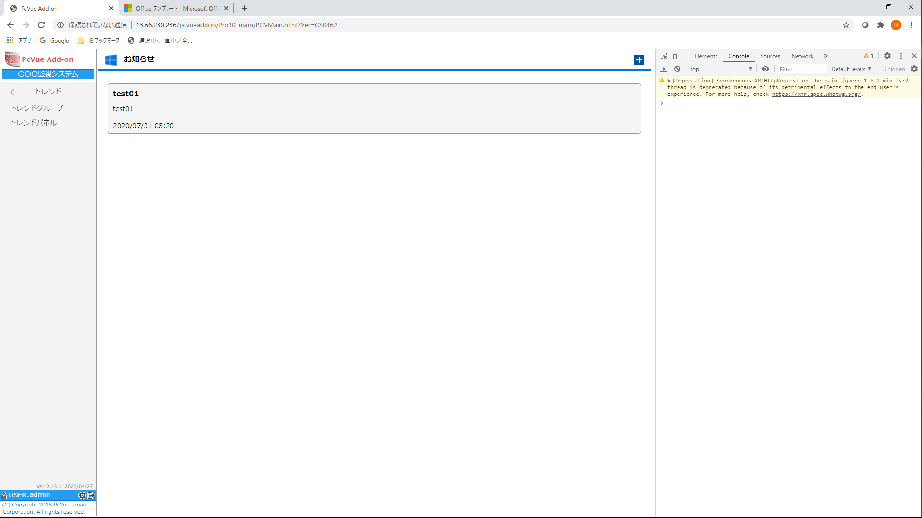

6 | 標題「トレンド１」左横に トレンドグループ遷移用アイコン「←」がない
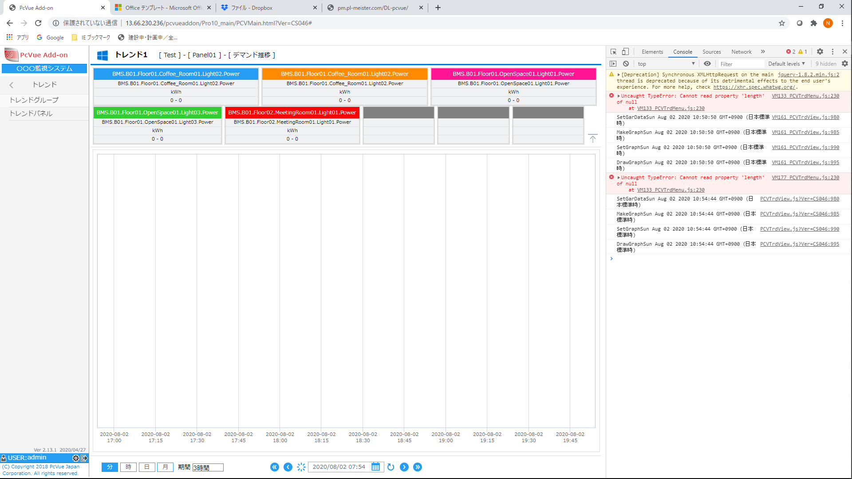

7 | お客様のアイコンやシステム名に任意で変更できるようにしたい。CopyLightもOEM提供先のコピーライトに任意で変更できるようにしたい
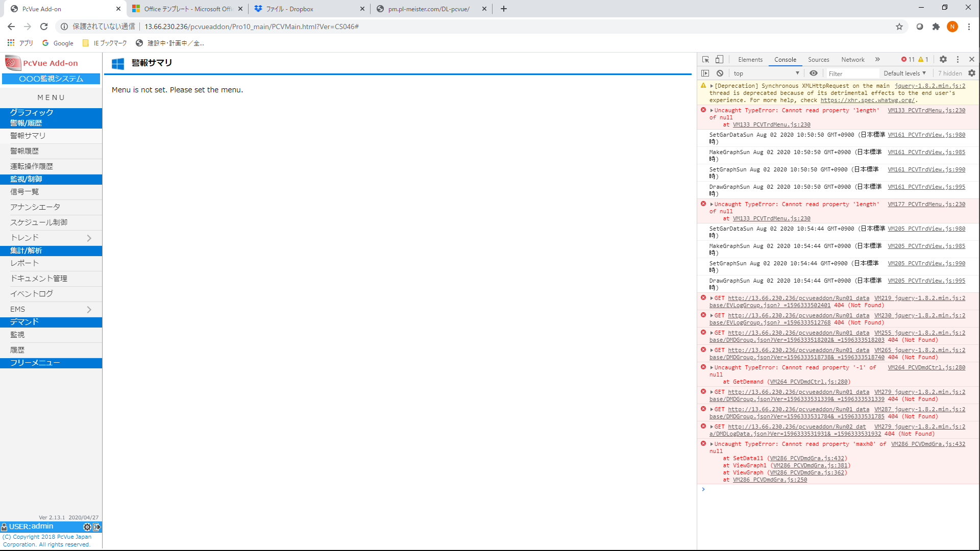

8 | AddOn機能の固定メニューは現状通りで、他のWebVueに割付するメニューは全て任意化して、青色のグループ名と画面名を任意設定出来るようにする。また、EMS・デマンド・スケジュール（アンサーバック異常）・OPC通信異常・タグデータ取得失敗が発生したら、警報を表示とメール通報する

Sheet1 (2)
要求資料 | No | 項目 | やりたいこと |  | 工数 | 実現方法 | コスト | 青色：野々村→セイコー様
⑦⑧ | 1 | AddOnからのタグ削除 | PcVue上にタグ反映画面を設けること |  | ↑宿題 | 実現方法の納期：2020/8/5中 |  | 赤色：セイコー様→お客様
 |  | システム機能の改善 | 各ステーションにタグ自動反映すること
 |  |  | AddOnの機能に設定してあるポイント情報の削除は連動して削除できること
 |  |  | →過去データについては、残すこと。注）全体の方法は手順書を詳細に準備する
AddOn Tag
削除
PcVue 変数削除
AddOn EMSグループ内タグ定義
スケジュールグループタグ定義
デマンドグループタグ定義
イベントログタグ定義
トレンドグループタグ定義
を連動して自動削除
 | 検討手法 |  | AddOnの
⑤ | 2 | 複数事業所・設備の重ね合わせ表示 | ＥＭＳ標準２つの期間比較・事業所から ８つの事業所・期間を比較できるようにする

基本 | 3 | バックアップの保存期間を経過した差分バックアップ | 保存期間が経過したデータベースファイルを他ディレクトリに差分バックアップする
 |  | システム機能の改善

⑤ | 4 | 多棟デマンド管理 | トレンド内に1ポイントに対する８期間を設定でき、折れ線グラフに重ね合わせ表示ができること
 |  | トレンドの機能改善で対応 | デフォルトでは、設定期間に対して、過去にさかのぼった期間とする
 |  |  | Ｘ軸の日付表示は、集計期間は表示期間が年間→月集計、表示期間が月間→日集計、表示期間が日間→時集計とする。各折れ線の開始日時は同一とする。表示期間の選択期間は、月・日・時間 とする
 |  |  | データ種を、集計区別と集計種を設定できるようにする（最大値、瞬時値、合計値、平均値）

⑫ | 5 | 稼働／非稼働／特異日の集計 | 稼働／非稼働／特異日は日単位でシステム全体でOUTLOOKカレンダー風で年・月表示で定義できるようにする（EMS・スケジュール）
基本 |  |  | ＥＭＳグループに上記の非稼働日を定義できるようにする
 |  |  | タグのデータ集計方法に現状に加えて稼働／非稼働集計を追加する
 |  |  | 稼働／非稼働・全稼働日はグラフ表示で選択できるようにする。グラフ指定した期間に対するポイント集計期間内での平均値や最大値の集計種別が設定できること

③ | 6 | 信号区別毎の集計 | ＥＭＳグラフ表示で、信号区分の選択を追加する。仕様書の用途と設備の箇所の抽出条件をWEBから複数選択できること

⑮ | 7 | タグ情報にを定格・体積・任意設定を追加する | X定格と体積をグラフ上で設定値が表示できるようにする
 |  |  | タグ登録設定画面に定格・体積・任意設定を追加して設備管理台帳としてタグ内で管理のみとする
 |  |  | EMSグラフの凡例に表示に追加する（表示・非表示設定可能）

基本 | 8 | 藤井、合志の2工場
 |  | 中央監視からデータを取る | 工場NWセキュリティにおける中央監視から踏み台サーバから横浜データセンターからＥＭＳ配置先に配信される
 |  |  | ＦＴＰなのか配信手法は確認中←合志全て（GW不要かも） 藤井は２／３は配信。１／３は新規センサー設置で検討進めている
 |  |  | ＧＷが要る箇所は、新規センサー設置事業所とする。ファイル連係は、ＣＳＶファイルでＦＴＰサーバ受け？
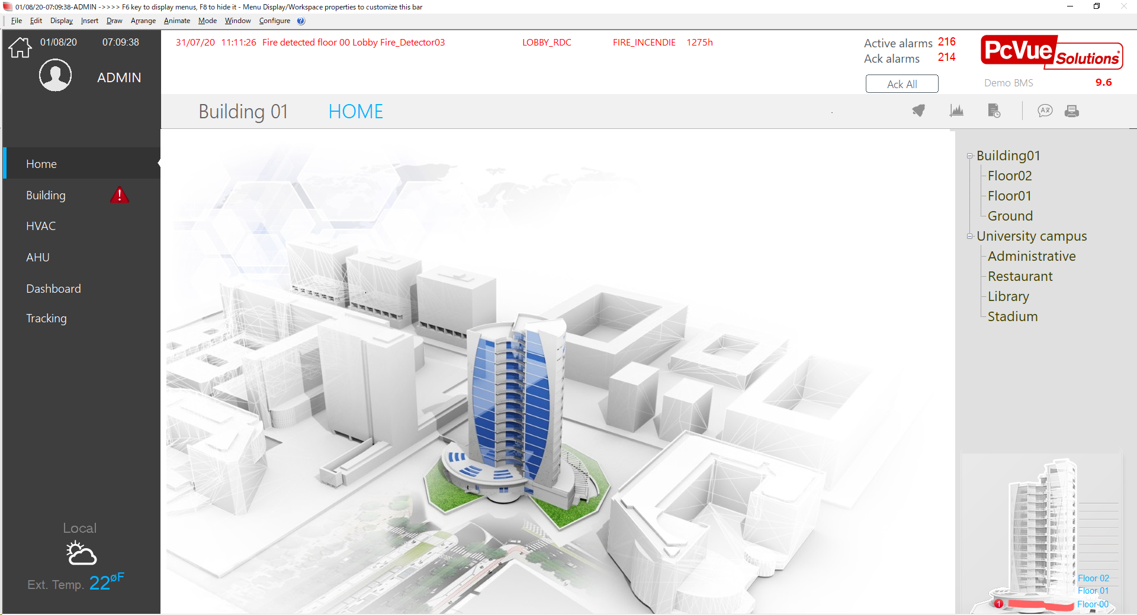
基本 | 9 | クラウドのスペックの確認 | ＰｃＶｕｅの推奨スペックをお送りする

③ |  | 標準機能で対応可能

④ | 10 | グループ内の最大グループ数と全体グループの最大グループ数 | 仕様をご連絡する。既設のグループのポイント数は１２８ポイント／グループ（参考）

④ | 11 | グラフ表示上で集計種別の変更とグラフ表示の種類を変更 | グラフの２軸設定を任意でＷＥＢ上から行えること。折れ線や集計種別のを指定できるようにする

④ | 12 | グラフ表示設定の変更値の保存 | グラフ・トレンド表示設定をメモリー設定すると 該当グラフに対してデフォルト設定が出来ること

⑨ | 13 | 異常検知 | 計測値の収集エラー：ＰｃＶｕｅのタイムスタンプが一定期間設定して周期的に収集不良を監視すること
 |  |  | 警報は画面に表示する。メール通報も行う。承認機能を持たす。通常のBASと同じ警報鳴動仕様とする

⑨ | 14 | 合算値の異常検知 | 計測ポイントとグルーピング総和の値の差異を警報設定できること。差異率でも設定可能とすること

⑬ | 15 | 自家発の見える化 | 日ごとのデータをダッシュボードで対応とする
 |  |  | Ｗｅｂメニューの確認をする
 |  |  | 日付指定が出来ること

⑭ | 16 | ダッシュボードの仕様 | ダッシュボードイメージのデータをお送りする
 |  |  | グラフィックをクリックすると該当するＥＭＳグループのグラフ画面に遷移する
 |  |  | グラフィックのデータの用途と目的
 |  |  |  | コスト優先
特記 | 17 | 特異点の検知方法とリンク方法 | グループ・ポイントが前日、前週同曜日（非稼働日／特異日除外の場合は比較対象から外す）などの比較で乖離率で警報を出して、下位のグループの乖離が一番おきいグループもしくはポイントの画面の表示を警報サマリをクリックすると該当するグラフ画面に遷移すること。もしくは乖離率が大きいポイントを大きい順に並べてリスト表示する

特記 | 18 | 啓発 | GreenTalk の機能説明書をお送り頂く

特記 | 19 | 情報展開 | ＰｃＶｕｅ・ＡｄｄＯｎの内部構成図をお送りする

特記 | 20 | 見積 | 出荷試験・対向検査の費用は含むこととする→お客様に一度確認する
 |  |  | MTT社範囲：中継器・親機・エッジサーバの設置と、親機からエッジサーバおよびルータからエッジサーバ間の通信配線をおこなうこと
 |  |  | 中継器と親機の電源工事は地場の工事業者にて実施予定とする
 |  |  | 中継器・親機の設定はセイコーさんで見積。詳細は、８月７日にて現地確認する
 |  |  | 工事見積納期：８月１７日
 |  |  | システム見積納期：８月１１日

 |  |  | NPCさんの監視画面の送付をする

 |  |  | クラウドデモ環境のＲＤＰファイルを送付をする。公開期限8月末まで

 |  |  | NPCさん 警報は、パトライト連動・構内ピッチへの移報・タブレット監視を盛り込むこと
 |  |  | STEP1で、警報移報は既設→新設に切り替えること。既設中央監視は最終STEPまで残す

